Лист1
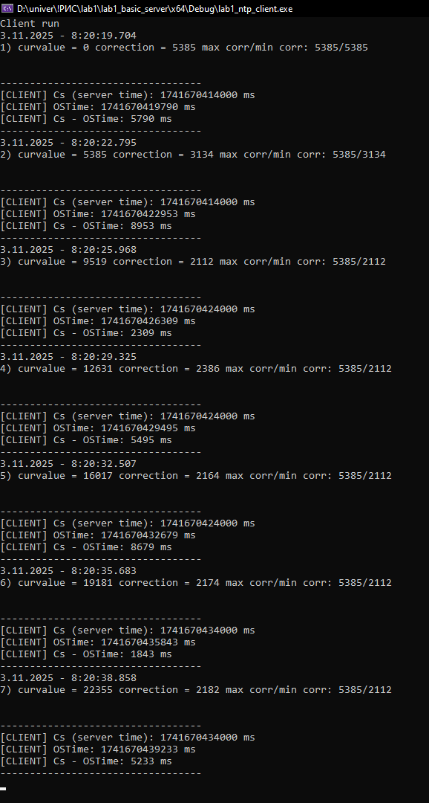
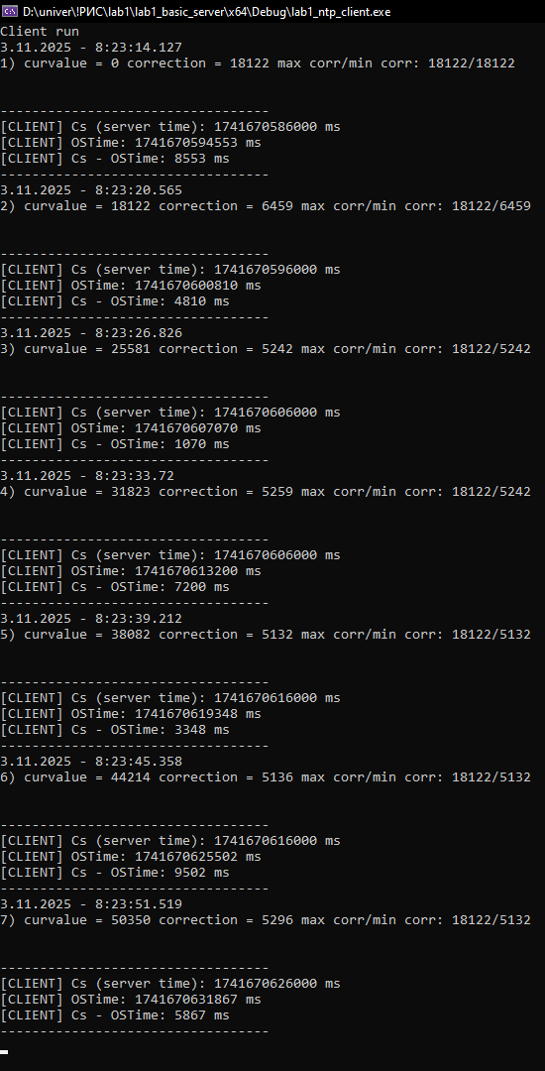

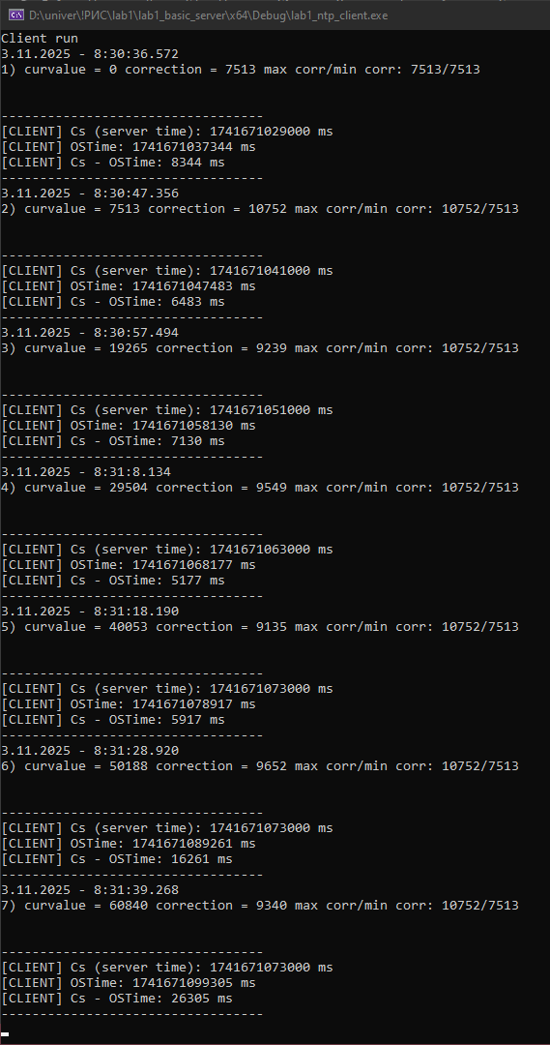
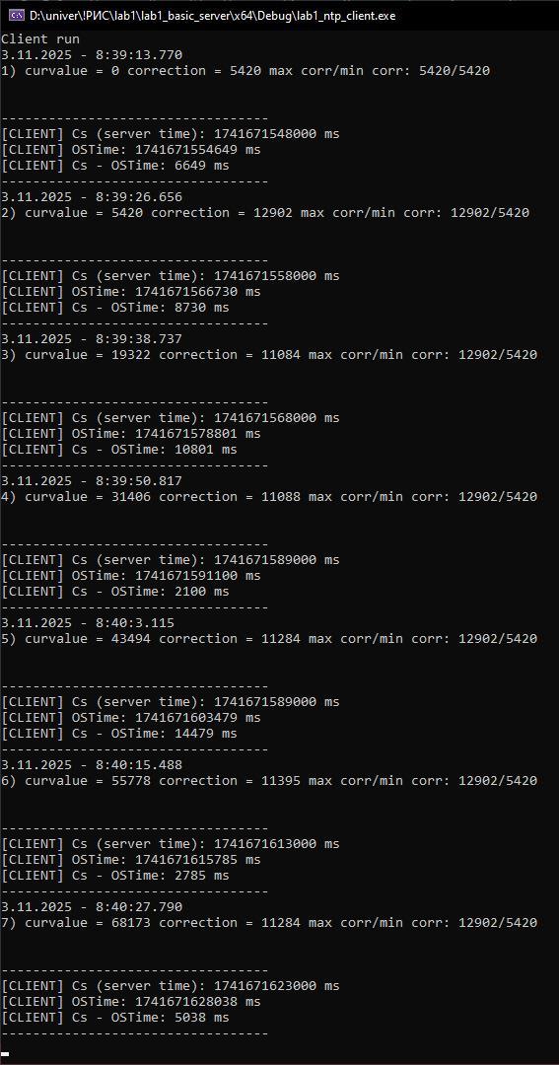
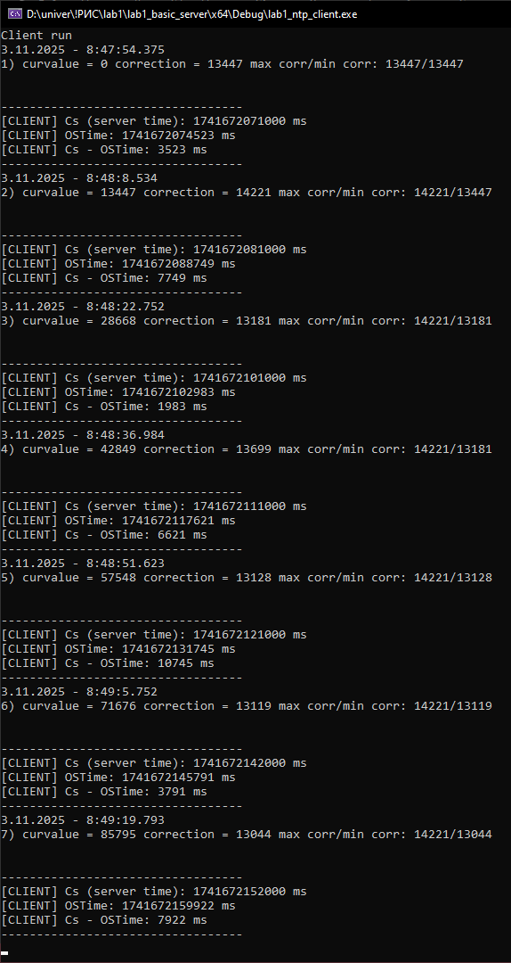
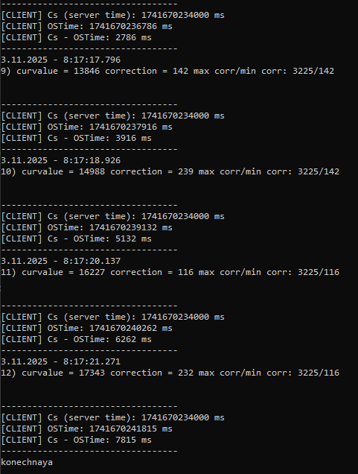
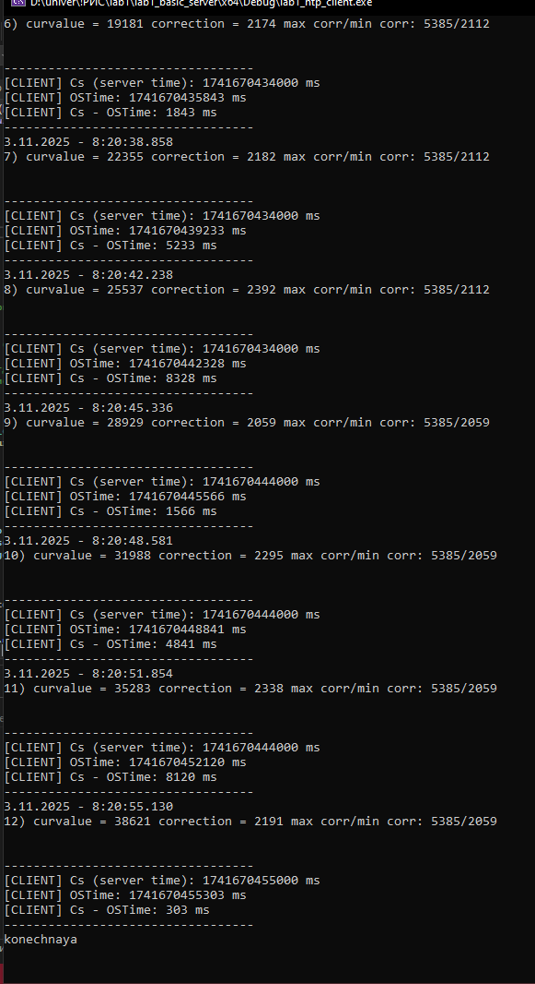
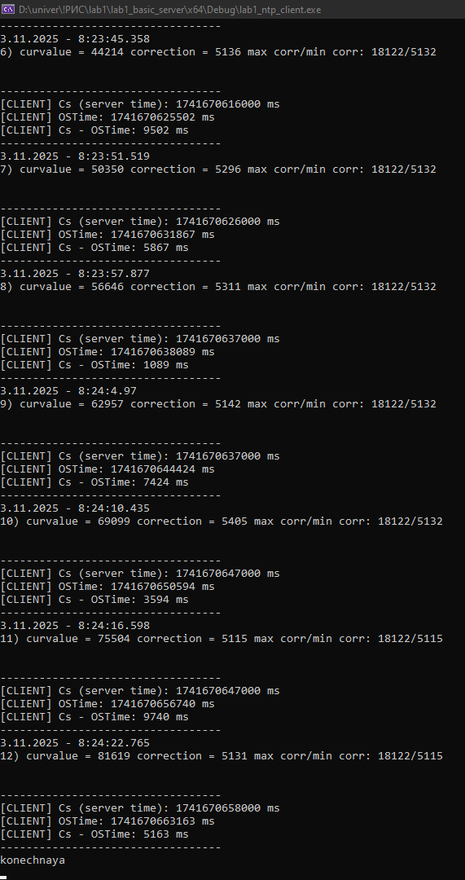
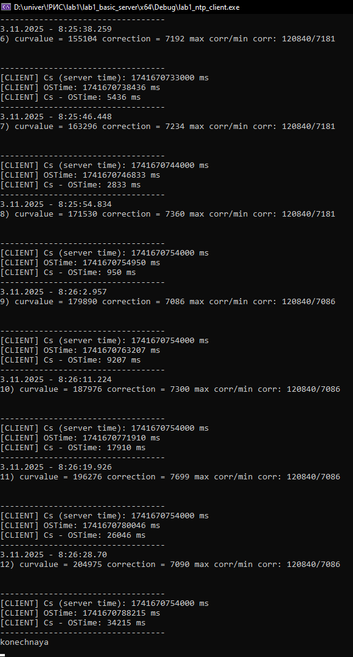
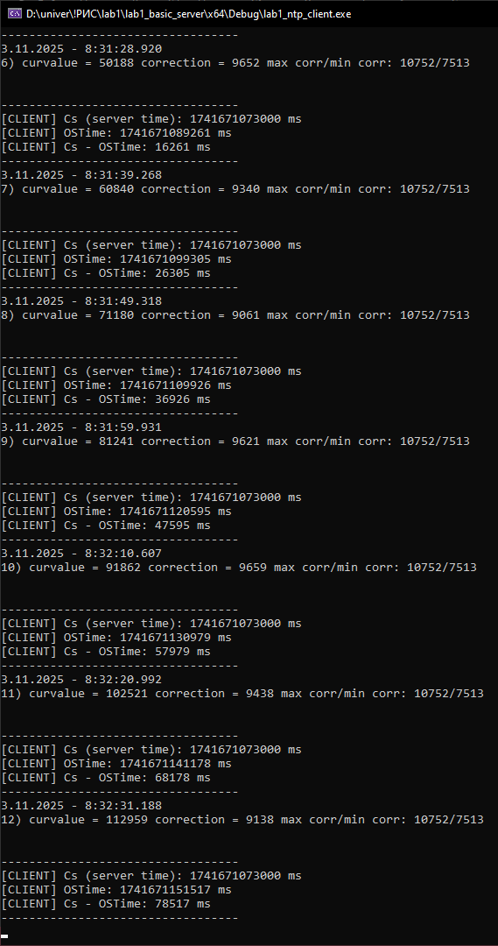
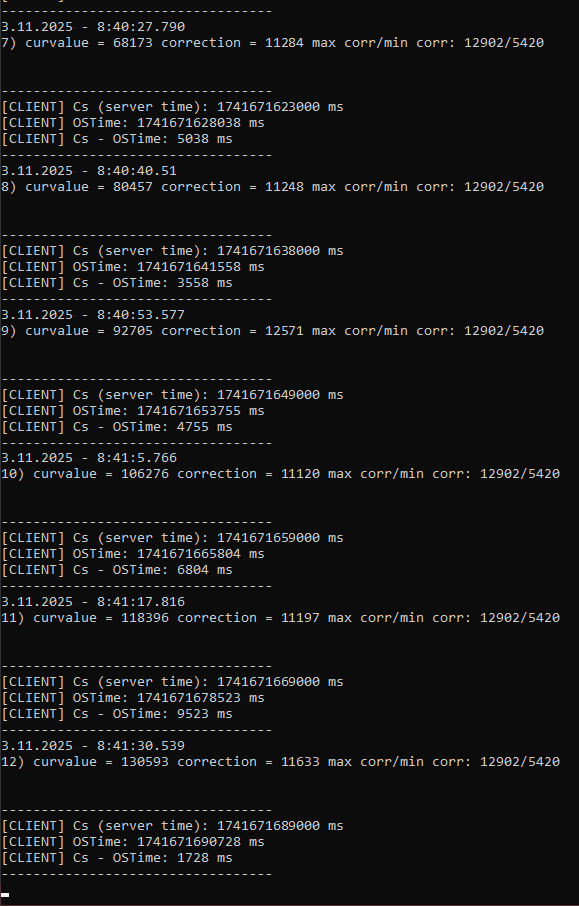
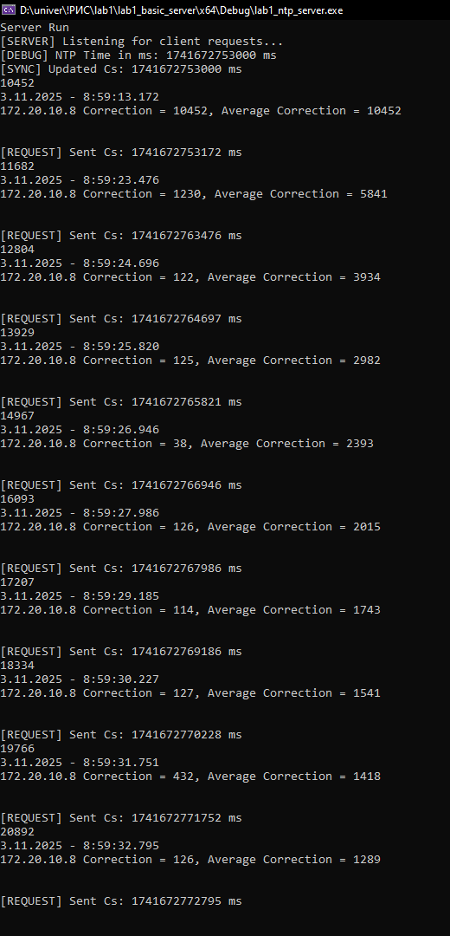
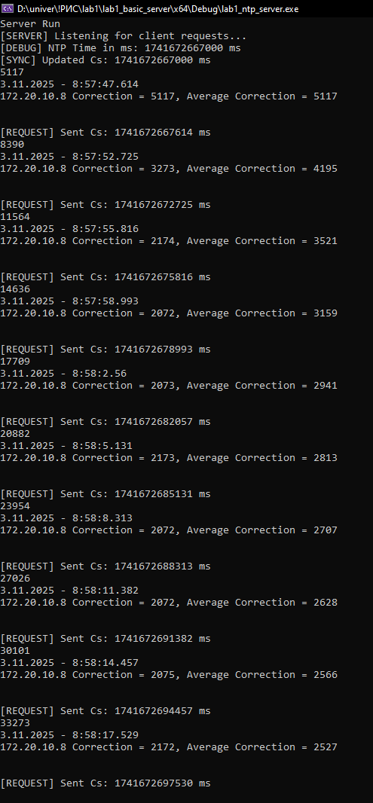
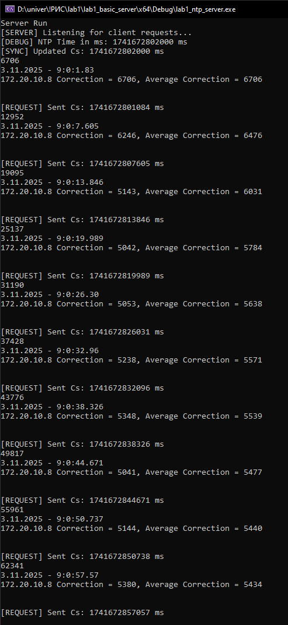
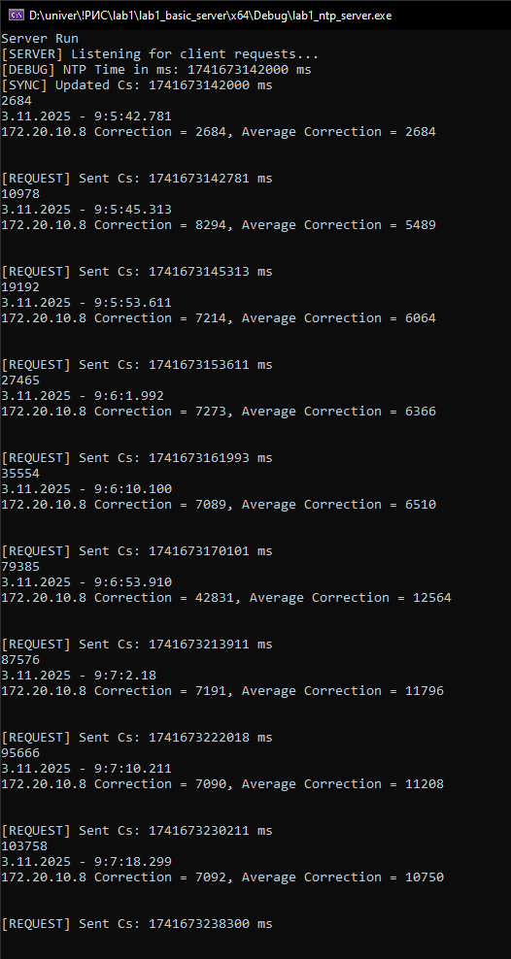
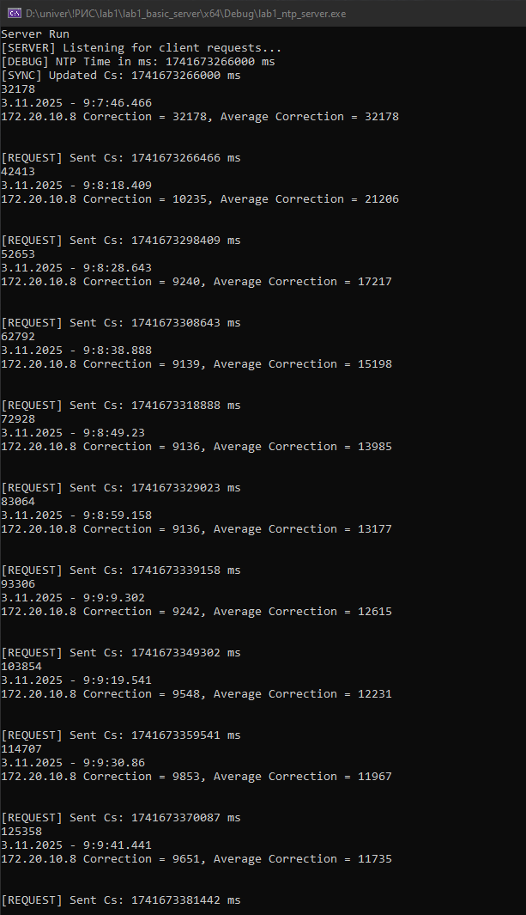
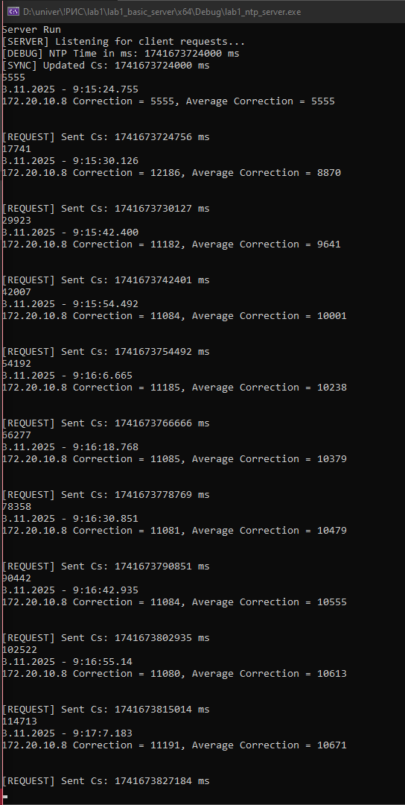
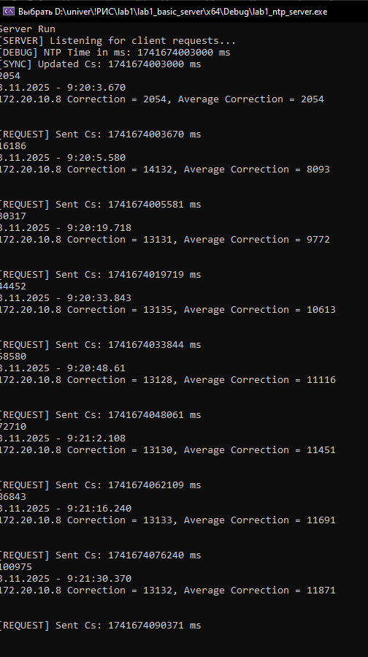
График зависимости

TC | 1000 | 3000 | 6000 | 8000 | 10000 | 12000 | 14000
Max | 1709 | 3206 | 6313 | 8118 | 10808 | 12300 | 14305
Min | 158 | 190 | 133 | 67 | 75 | 66 | 26
Avg | 552 | 662 | 1030 | 1111 | 1501 | 1803 | 1839

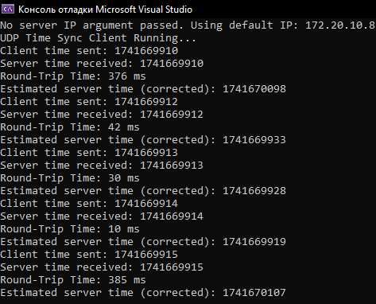

TC | 1000 | 3000 | 6000 | 8000 | 10000 | 12000 | 14000
Среднее correction | 1239.00 | 2527.00 | 5434.00 | 10750.00 | 11735.00 | 10761.00 | 11871.00
Среднее Cc - OStime | 7815.00 | 5163.00 | 3594.00 | 5274.00 | 5917.00 | 5420.00 | 6621.00

1
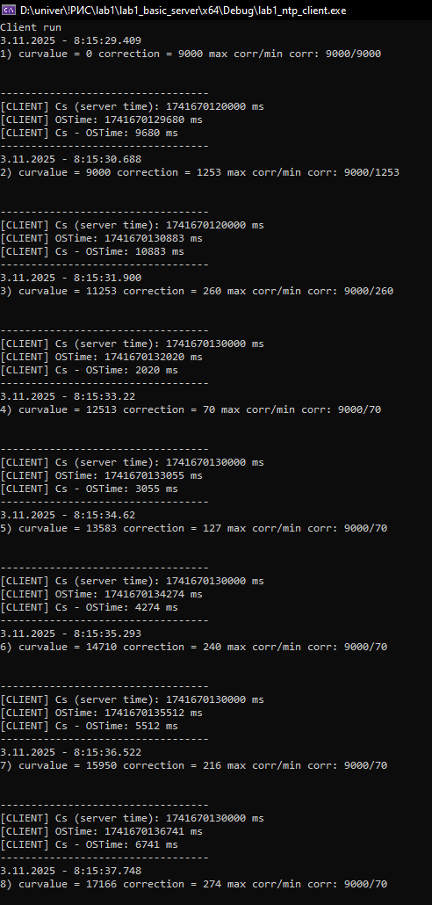

 |  |  |  |  |  | 3 |  | 6 | 8 | 10 | 12 | 14

